Einleitung
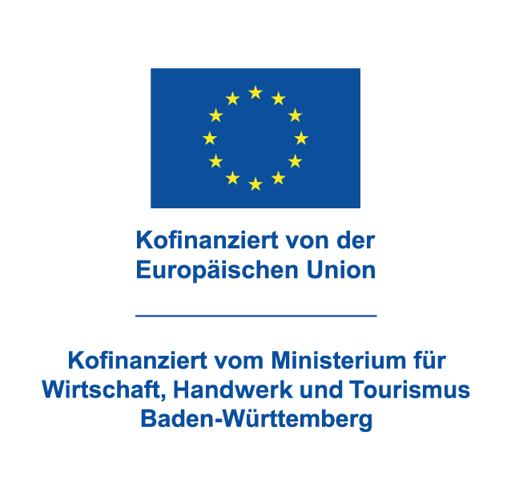
Herzlich willkommen! Wir freuen uns, dass Sie an einem unserer Fachkurse teilnehmen wollen und begrüßen Sie herzlich.

Berufliche Fortbildung ist auch ein Anliegen der Europäischen Union. Das Ministerium für Wirtschaft, Handwerk und Tourismus Baden-Württemberg bietet daher aus Mitteln des Europäischen Sozialfonds Plus ein "Förderprogramm Fachkurse" an, mit dem die Kursgebühr um 45 % reduziert werden kann.

Damit Sie selbst und wir feststellen können, ob Sie einer förderfähigen Zielgruppe angehören und ein Zuschuss möglich ist, benötigen wir Ihre Mithilfe. Bitte füllen Sie hierfür den beiliegenden Fragebogen (Ziffer 1 und Ziffer 2) vollständig aus. Wir wünschen Ihnen viel Spaß beim Vertiefen Ihres Wissens und viel Erfolg beim Umsetzen in der Praxis!

